Instruktioner
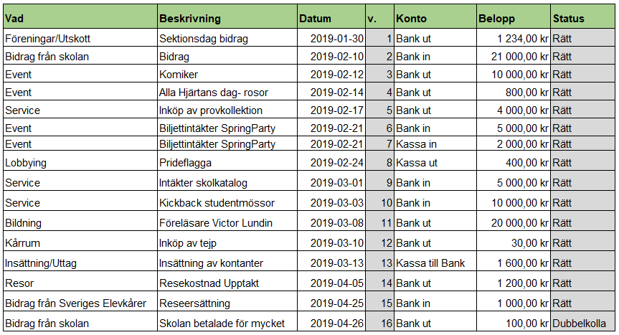
 |  | Exempel på hur bokföringen kan se ut:
Välkommen till bokföringsmallen!
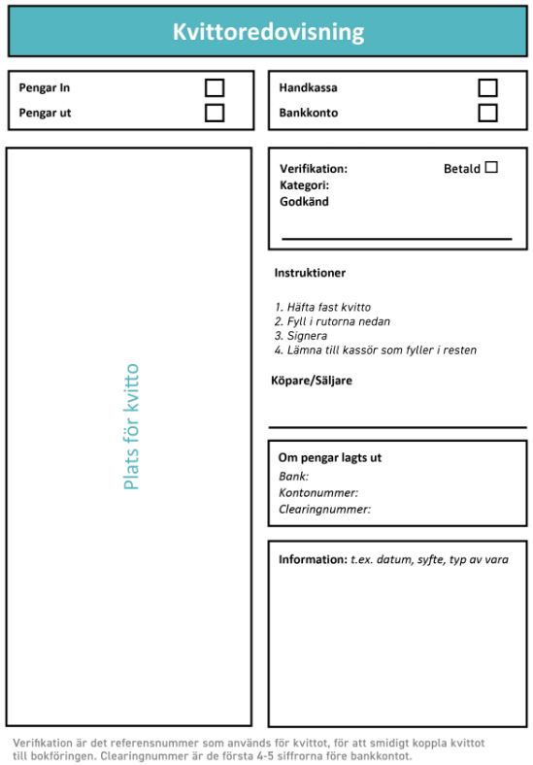
Vad är bokföring?
Bokföring är en sammanställning över alla intäkter och utgifter som elevkåren gör under ett år.

Vad är ett bokslut?
Ett bokslut är i sin tur en sammanställning över elevkårens bokföring under en viss tidpunkt, vanligtvis 31 december. Ert bokslut kommer att bildas automatiskt på bladet "BOKSLUT" i denna mall!

Innan ni börjar bokföra!
Läs igenom allt på denna sida och se sedan till att fylla i allt som ska fyllas på det andra bladet, "Översikt".

Steg för steg - bokföring av inköp |  | Termer:
 |  | Kassa in - kontanter som ni får in
Steg 1. Gör inköp och behåll kvittot! |  | Kassa ut - kontanter som ni blir av med
 |  | Bank in - överföring till ert bankkonto
Steg 2. Skriv ut vår kvittoredovisningsblankett, fäst kvittot på den och fyll i den. Kvittoredovisningsblanketten ser ut så här: |  | Bank ut - överföring från ert bankkonto
 |  | Kassa till bank - insättning av kontanter
Steg 3. När ni har kvittoredovisat inköpet på blanketten kan ni sedan bokföra det. |  | Bank till kassa - uttag av kontanter

Steg 4. Fyll i "Vad", alltså vilken kategori inköpet tillhör. | Instruktioner för kvittoredovisningsblanketten: | Event - event som ni anordnar för era medlemmar, ex. fester
 | https://sverigeselevkarer.se/media/v5eaqfst/kvittoredovisning-lathund-2024.pdf | Service - aktiviteter som ni gör för att ge era medlemmar något de vill ha eller behöver, ex. försäljning
Steg 5. Fyll i "Beskrivning", alltså en förklaring av vad inköpet är. |  | Bildning - aktiviteter som ni gör som utbildar, utvecklar eller lär era medlemmar något nytt, ex. föreläsningar
 | Kvittoredovisningsblankett för utskrivning: | Lobbying - aktiviteter som ni gör för att påverka makthavare så som rektorer eller politiker, ex. namninsamlingar
Steg 6. Fyll i datumet då transaktionen gjordes av elevkåren (om någon har lagt ut pengar ska ni alltså inte fylla i dagen som den personen gjorde inköpet, utan dagen då ni förde över pengar till personen) | https://sverigeselevkarer.se/media/2050/kvittomall.pdf | Föreningar - exempelvis bidrag till föreningar eller pengar som läggs till att främja föreningslivet på skolan Insättning/uttag - förflyttning av pengar mellan bank och kontokassa
 |  | Resor - pengar som går till resor, ex. till Upptakt eller Kongress
Steg 7. Se till att "v", alltså verifikationen, är samma på kvittoredovisningsblanketten som i bokföringen. Om ni har skrivit en etta på blanketten ska det alltså vara en etta i bokföringen också |  | Kårrum - hyra för kårrum eller andra inköp till kårrummet Bidrag från Sveriges Elevkårer - det årliga bidraget från Sveriges Elevkårer
 |  | Bidrag från skolan - eventuella bidrag från skolan
Steg 8. Fyll i "Konto". "Bank in" = pengar in på kontot, "Bank ut" = pengar ut från kontot |  | Övriga bidrag sponsring - eventuella övriga bidrag eller sponsring från företag/organisationer
 | Tips: | Medlemsavgift - om ni tar medlemsavgift
Steg 9. Fyll i "Belopp". Se till att beloppet är exakt likadant som på kvittot | Om ni känner er osäkra över något - kontakta er VU! | Övrigt - om inköpet inte stämmer in i någon av ovanstående kategorier (i så fall: var noga med beskrivning)

Steg 10. Dubbelkolla så att allt är rätt, sen är ni färdiga!

Statistik
Intäkter
Utgifter
 | Intäkter | Kostnader
Event | 0.00 kr | 0.00 kr
Lobbying | 0.00 kr | 0.00 kr
Bildning | 0.00 kr | 0.00 kr
Service | 0.00 kr | 0.00 kr
Föreningar | 0.00 kr | 0.00 kr
Bidrag från Sveriges Elevkårer | 0.00 kr | 0.00 kr
Bidrag från skolan | 0.00 kr | 0.00 kr
Övriga bidrag/sponsring | 0.00 kr | 0.00 kr
Medlemsavgift | 0.00 kr | 0.00 kr
Övrigt | 0.00 kr | 0.00 kr
Resor | 0.00 kr | 0.00 kr
Kårrum | 0.00 kr | 0.00 kr

Intäkter jämfört vad

INTÄKTER | Bokföring
Event | 0
Lobbying | 0
Bildning | 0
Service | 0
Föreningar/Utskott | 0
Sveriges Elevkårer | 0
Bidrag skolan | 0
Övriga bidrag | 0
Medlemsavgift | 0
Övrigt | 0
Resor | 0
Kårrum | 0

Kostnader jämfört vad

KOSTNADER | Bokföring
Event | 0
Lobbying | 0
Bildning | 0
Service | 0
Föreningar/Utskott | 0
Bidrag skolan | 0
Övriga bidrag | 0
Medlemsavgift | 0
Övrigt | 0
Resor | 0
Kårrum | 0

